关系图
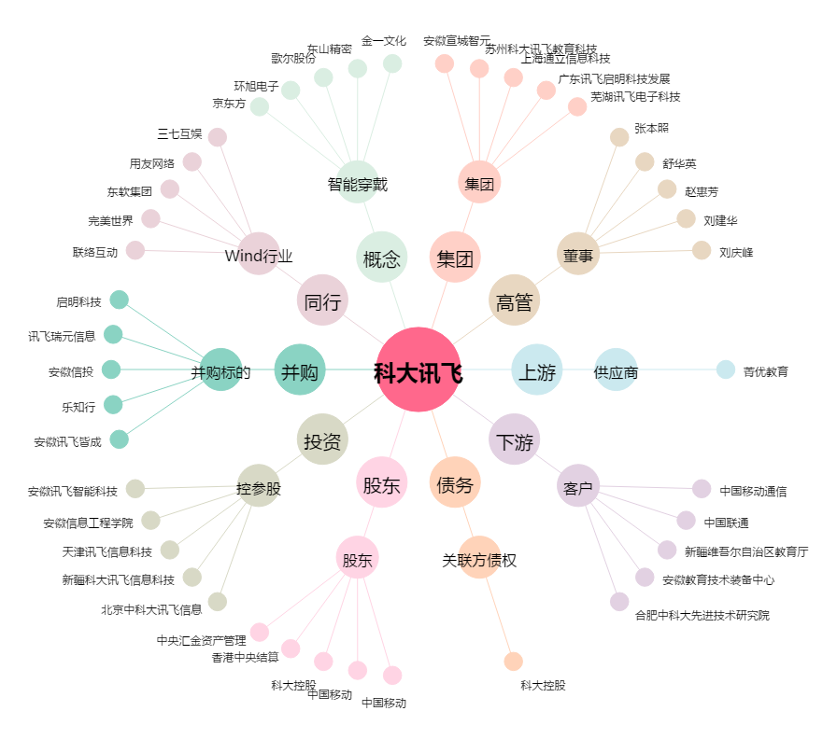
科大讯飞[002230.SZ] - 关系概览图

